EXEMPLO
 | 25 filmes mais caros da XX Century Fox (U$ milhões) |  |  | com outlier | sem outlier
N | Orçamento | Ganhos brutos | R2
1 | 200 | 1,835.40 | r (raiz)
2 | 150 | 459.4 | r (pearson)
3 | 125 | 406.4 | r (correl)
4 | 125 | 542.7
5 | 115 | 924.3
6 | 115 | 656.7 |  | orçamento | ganho
$$\overline{x}$$
σ
7 | 115 | 848.5 | média
8 | 110 | 571.1 | desvio
9 | 110 | 211.4
$$\overline{x}$$
10 | 110 | 150.5 | - 3s
$$\overline{x}$$
11 | 105 | 348.8 | + 3s
12 | 102 | 358.8
13 | 100 | 365.3 | outlier
14 | 100 | 359.1
15 | 100 | 249 | TESTE DE SIGNIFICÂNCIA ESTATÍSTICA
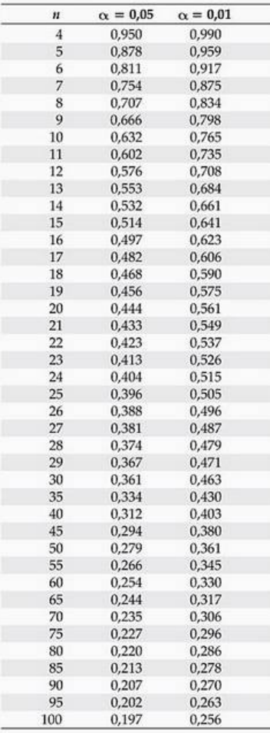
16 | 90 | 365
17 | 87.5 | 329.5
18 | 85 | 427.2
19 | 80 | 260.7
20 | 80 | 197.1
21 | 78 | 179.3
22 | 75 | 34
23 | 75 | 36.8
24 | 72 | 176.1
25 | 65 | 56.4

EXERCÍCIOS
EX

 | Construa o diagrama de dispersão, calcule o índice de correlação de Pearson e o coeficiente de determinação R2, verifique se a correlação é significativa considerando um alfa de 0,05 e comente a credibilidade da associação nas situações abaixo:

 | a) Idade (anos) e pressão sistólica (mm.Hg)
 | Idade (x) | 16 | 25 | 39 | 45 | 49 | 64 | 70 | 29 | 57 | 22 |  | r pearson |  | média | desvio | m-3d | m+3d |  | mínimo | máximo
 | Pressão Sistólica (y) | 109 | 122 | 143 | 132 | 199 | 185 | 199 | 130 | 175 | 118 | r | 0.9084 |  | 41.6 | 18.5 | -14.0 | 97.2 |  | 16 | 70
 |  |  |  |  |  |  |  |  |  |  |  | r² | 0.8252 |  | 151.2 | 34.8 | 46.8 | 255.6 |  | 109 | 199

 | b) Idade (anos) e vocabulário (número de palavras)
 | Idade (x) | 1 | 2 | 6 | 4 | 3 | 6 | 3 | 5 | 2 | 4 | 5
 | Vocabulário (y) | 3 | 440 | 2500 | 1500 | 1200 | 2600 | 1100 | 200 | 500 | 1525 | 2100

 | c) Horas de estudo e notas nos testes
 | Horas de estudo (x) | 0 | 1 | 2 | 4 | 4 | 5 | 5 | 5 | 6 | 6 | 7 | 7 | 8
 | Notas nos testes (y) | 40 | 41 | 51 | 48 | 64 | 69 | 73 | 75 | 68 | 93 | 84 | 90 | 95

 | d) Horas on-line e notas nos testes
 | Horas on line (x) | 0 | 1 | 2 | 3 | 3 | 5 | 5 | 5 | 6 | 7 | 7 | 10
 | Notas nos testes (y) | 96 | 85 | 82 | 74 | 95 | 68 | 76 | 84 | 58 | 65 | 75 | 50

 | e) Altitude (mil pés) e velocidade do som (pés por segundo)
 | Altitude (x) | 0 | 5 | 10 | 15 | 20 | 25 | 30 | 35 | 40 | 45 | 50
 | V. do som (y) | 1116.3 | 1096.9 | 1077.3 | 1057.2 | 1036.8 | 1015.8 | 994.5 | 969 | 967.7 | 967.7 | 967.7

 | f) Peso do veículo (libras) e variabilidade da distância de frenagem (pés) em superfície molhada a uma determinada velocidade.
 | Peso (x) | 5890 | 5340 | 6500 | 4800 | 5940 | 5600 | 5100 | 5580 |  | r pearson |  | média | desvio | m-3d | m+3d |  | mínimo | máximo
 | Variabilidade frenagem (y) | 2.92 | 2.4 | 4.09 | 1.72 | 2.88 | 2.53 | 2.32 | 2.78 | r | 0.9607 |  | 5593.75 | 530.1 | 4003.3 | 7184.2 |  | 4800 | 6500
 |  |  |  |  |  |  |  |  |  | r² | 0.9230 |  | 2.705 | 0.7 | 0.7 | 4.7 |  | 1.72 | 4.09

 | g) Número de Crimes (milhões) e número de prisões (milhões) em 14 anos.
 | Crimes (x) | 1.66 | 1.65 | 1.6 | 1.55 | 1.44 | 1.4 | 1.32 | 1.23 | 1.22 | 1.23 | 1.22 | 1.18 | 1.16 | 1.19
 | Prisões (y) | 0.72 | 0.72 | 0.78 | 0.8 | 0.73 | 0.72 | 0.68 | 0.64 | 0.63 | 0.63 | 0.62 | 0.6 | 0.59 | 0.6

 |  | r pearson |  | média | desvio | m-3d | m+3d |  | mínimo | máximo
 | r | 0.88734394185 |  | 1.3607142857 | 0.18640172852 | 0.80150910015 | 1.9199194713 |  | 1.16 | 1.66
 | r² | 0.78737927114 |  | 0.67571428571 | 0.06936129332 | 0.46763040576 | 0.88379816567 |  | 0.59 | 0.80

